พ้นสภาพ
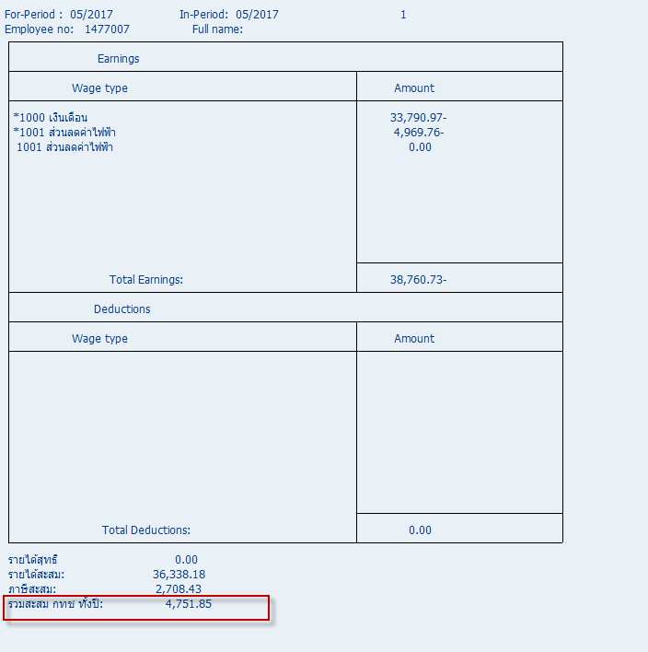
พ้นสภาพ กรณีพนักงานที่รับเงินเดือนเกินสิทธิ์

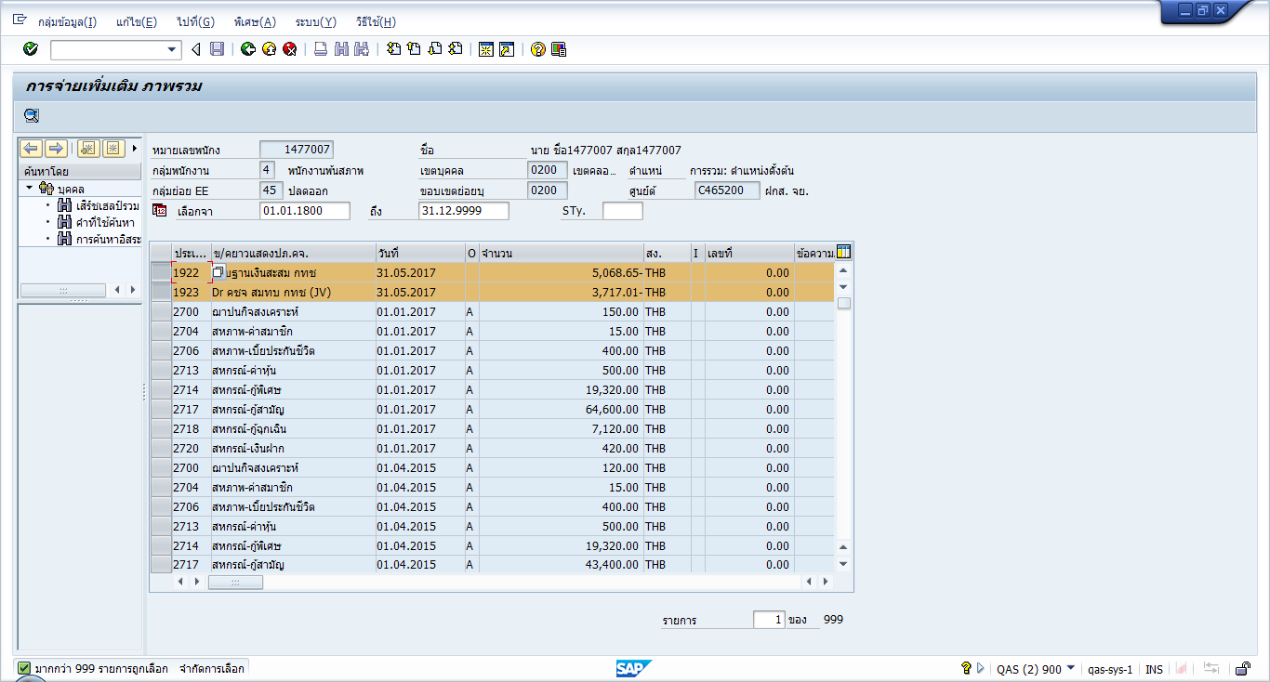

พนักงานพ้นสภาพ
คีย์ค่า WT 1922,1923 ค่า ลบจะนำไปลบกับ /322,/323 ตามลำดับ
ถ้าคีย์ค่าบวกจะนำไปบวก

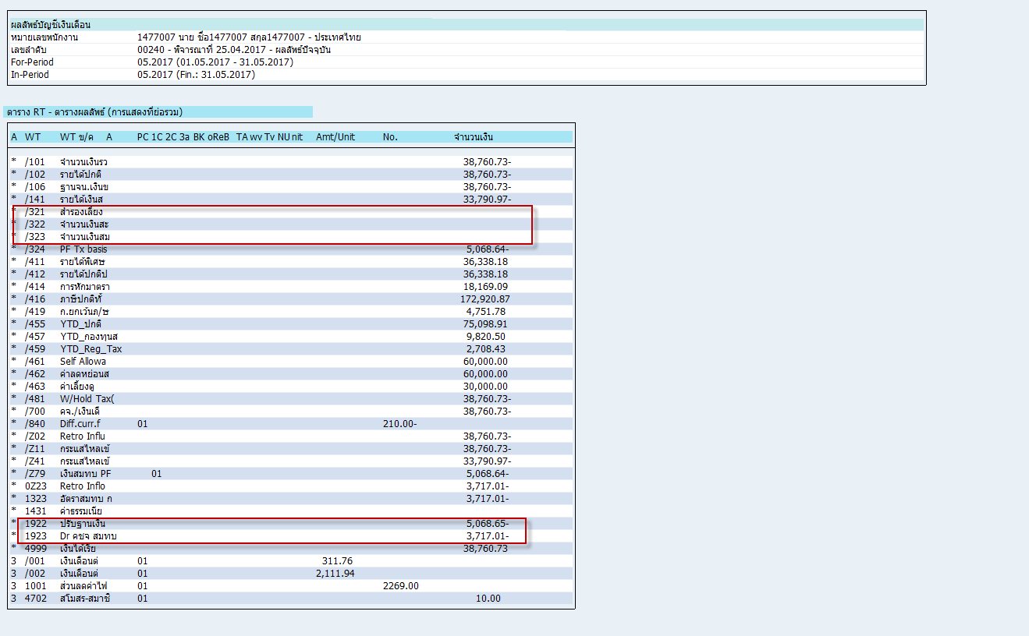

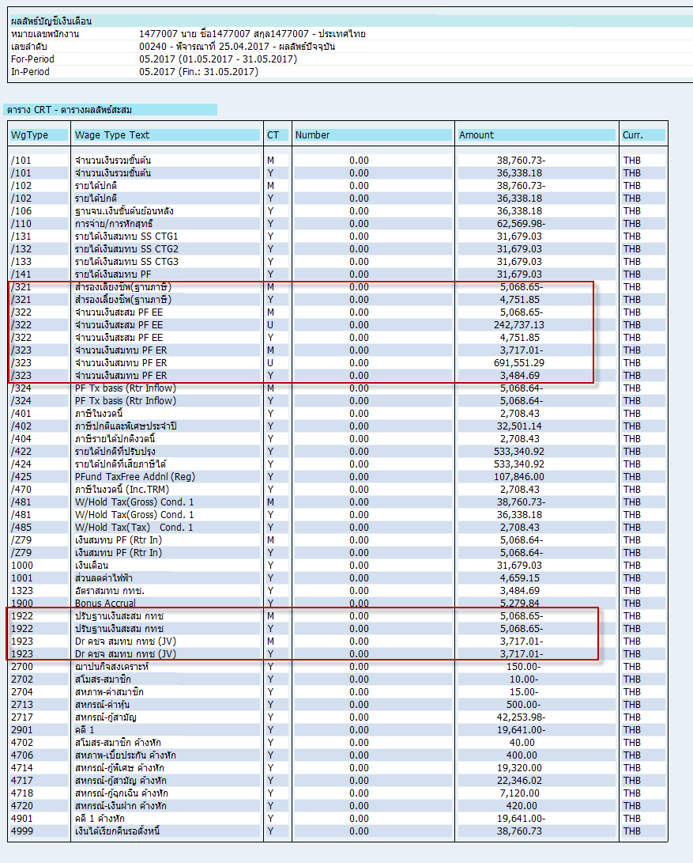

 | สะสม PVF เดือน 1 | 9,820.50 | สมทบ PVF เดือน 1 | 7,201.70
 | WT 1922 | -5068.65 | WT1923 | -3717.01
 |  | 4,751.85 |  | 3,484.69

พนักงานปกติ
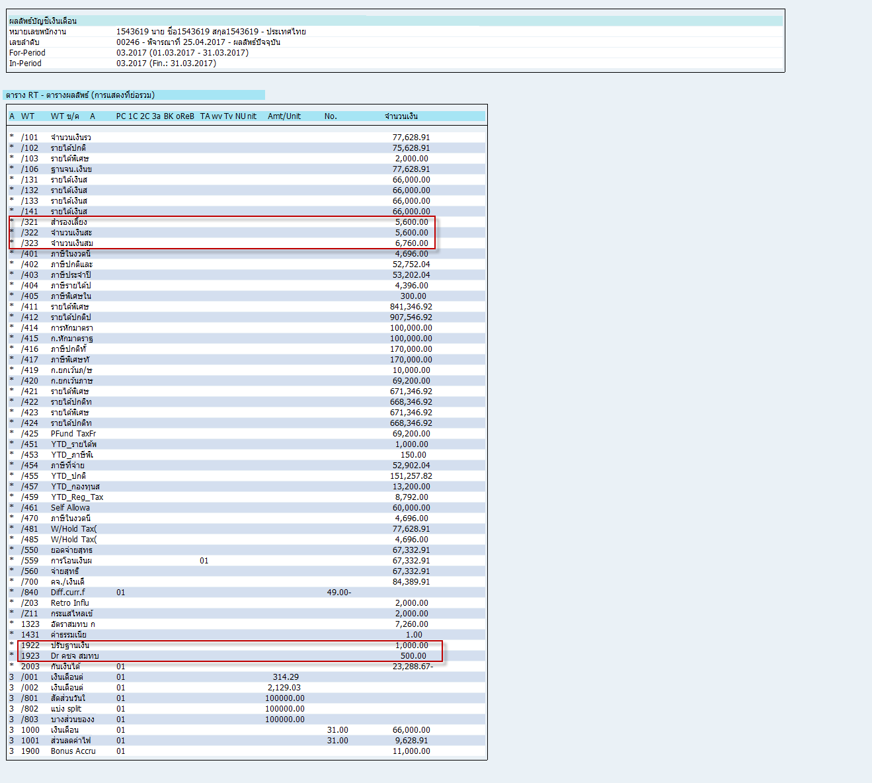
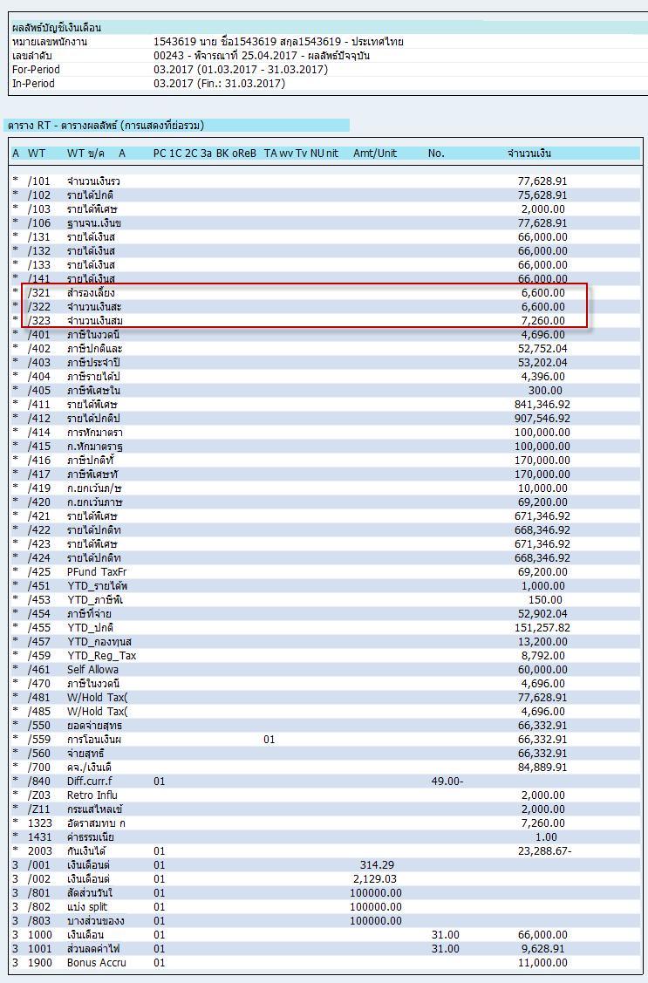
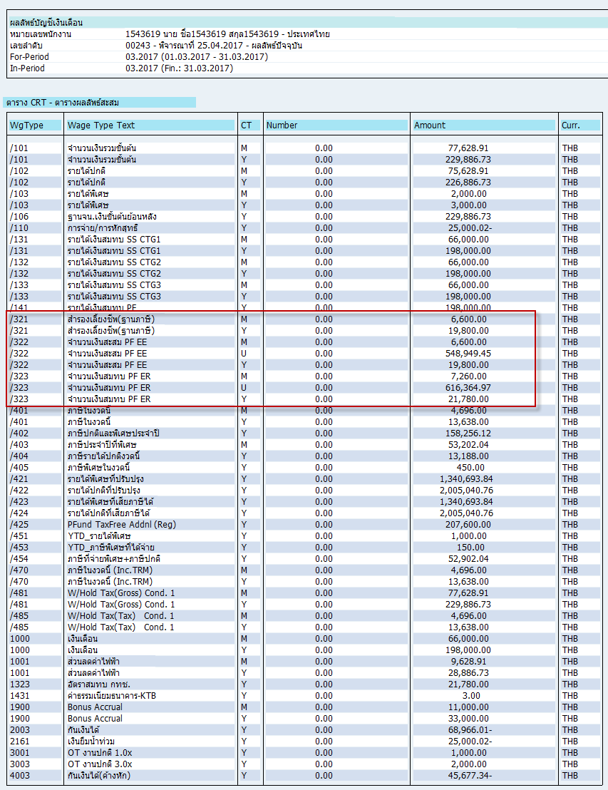
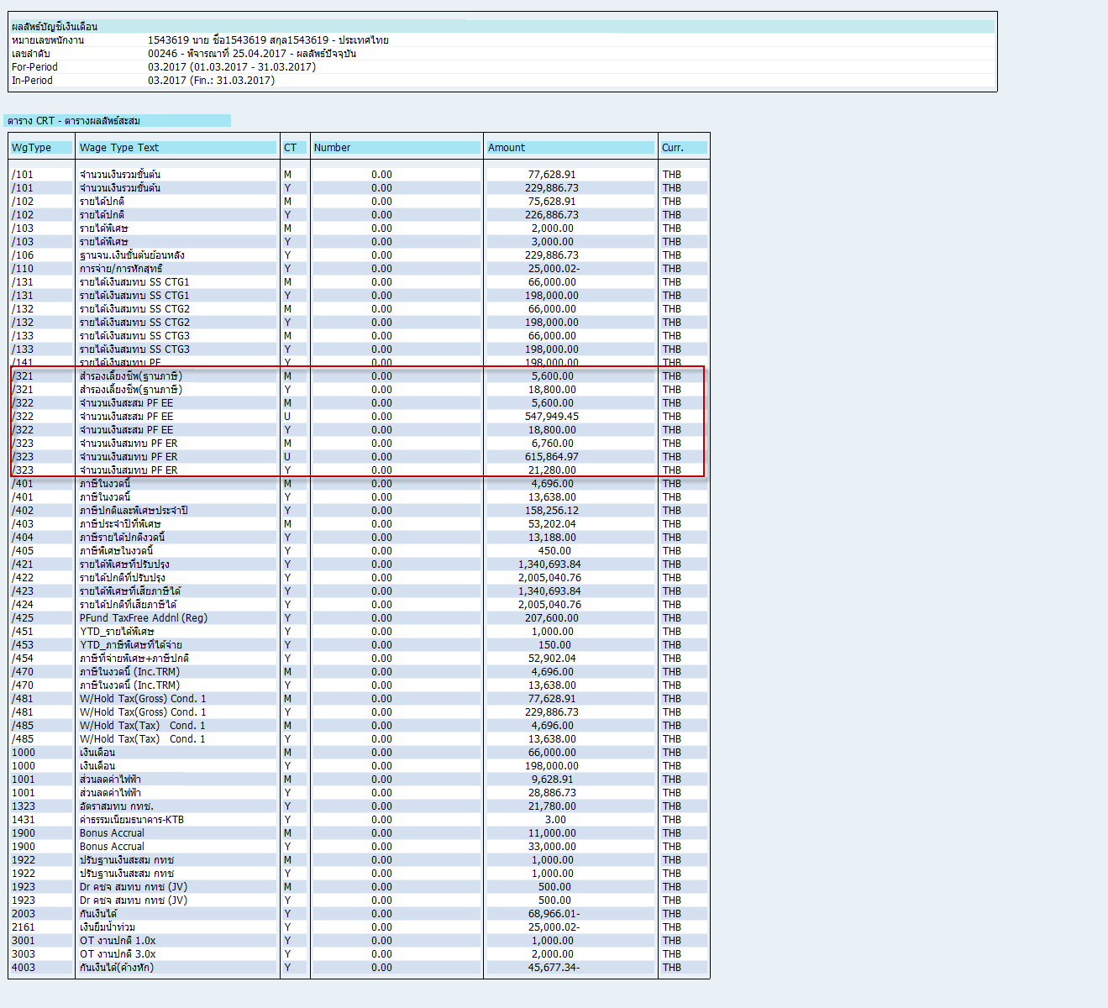
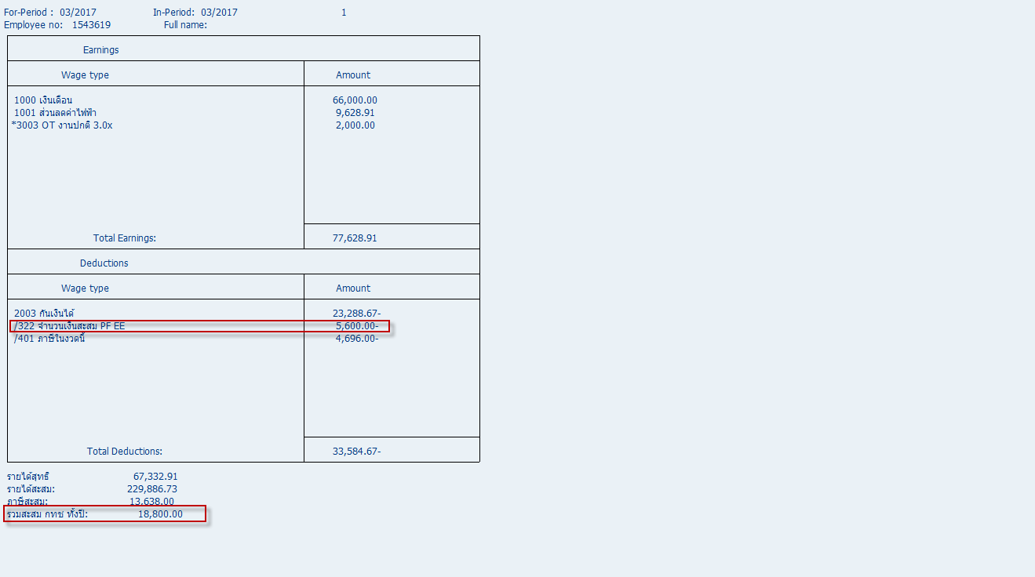
เงินเดือน |  | PVF
66,000.00 | 10% | 6600
66,000.00 | 11% | 7260

พนักงานปกติ
คีย์ค่า WT 1922,1923 ค่า บวกจะนำไปลบกับ /322,/323 ตามลำดับ
ถ้าคีย์ค่าลบจะนำไปบวก

ก่อนระบุ wt 1922 1923 |  |  | หลังระบุ wt 1922 1923

